OBRAS
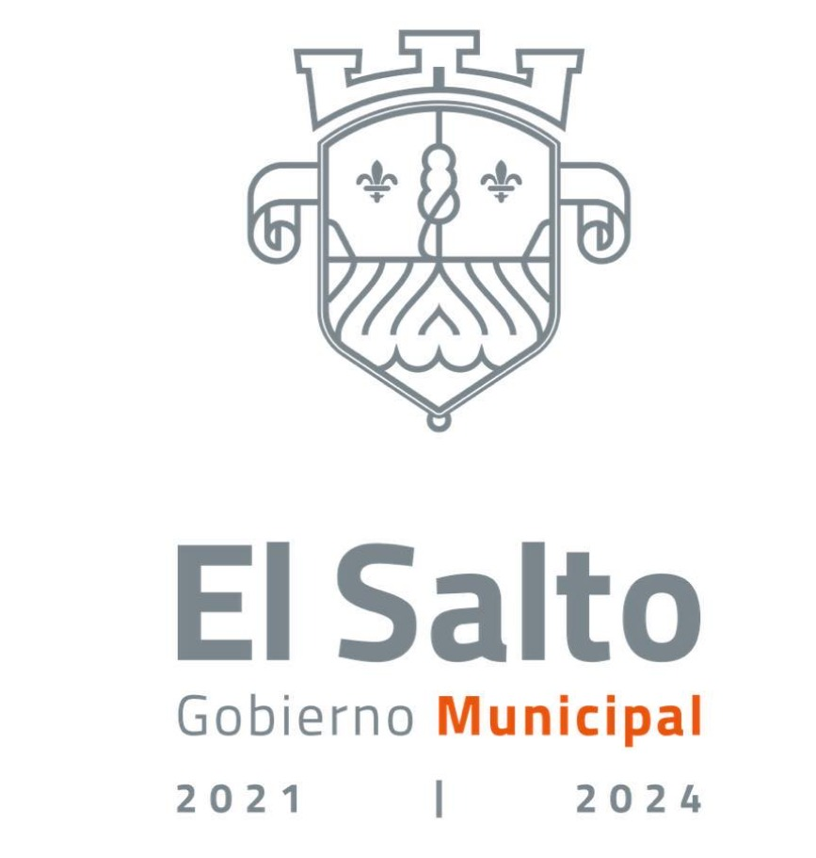 GOBIERNO DE EL SALTO 2021-2024 LISTADO DE CONTRATOS DE OBRA POR ASIGNACIÓN DIRECTA AGOSTO 2022

No. | CARACTERISTICAS DE LA OBRA | UBICACIÓN | NÚMERO DE CONTRATO | FECHA DE CONTRATO | TIPO DE CONTRATO | PERIODO DE OBRA | MONTO INICIAL | MONTO FINAL | NOMBRE DEL PROVEEDOR | RFC. | REPRESENTANTE LEGAL O NOMBRE DEL REPRESENTANTE LEGAL DE LA EMPRESA PROVEEDORA | AVANCE FISISCO | ESTATUS | MT. SUPERFICIE (DIMENSIONES) CONSTRUCCION | BENEFCIARIOS | RESIDENTE
1 | DESAZOLVE Y LIMPIEZA DEL CAUCE CON RETIRO DEL MATERIAL Y AFINE DE TALUDES EN EL CANAL JUSTO SIERRA ENTRE LA CALLE SAN MIGUEL Y EL CANAL SAN LORENZO EN LA DELEGACION LAS PINTITAS, EN EL MUNICIPIO DE EL SALTO, JALISCO. | DELEGACION LAS PINTITAS, EN EL MUNICIPIO DE EL SALTO, JALISCO. | DGOPDU/045/2022/RP | 2022-07-29 | ADJUDICACION DIRECTA | DEL 01 AL 20 DE AGOSTO DEL 2022 | $2,199,800.20 | $2,199,800.20 | ALTUS FORGE DE MEXICO S.A.P.I. DE C.V. | AFM-150608-385 | C. GABRIELA JANET MOSQUEDA SANCHEZ | 100% | OBRA TERMINADA | 874.00 | $2,516.93 | ING. JAIME CARRERAS CORONA
2 | DESAZOLVE, LIMPIEZA Y REHABILITACION DE CAUCE EN EL CANAL DEL QUINCE ENTRE EL KM 0+003 DEL PERIFERICO NUEVO Y LA CARRETERA A CHAPALA EN LA DELEGACION DE SAN JOSE DEL QUINCE, EN EL MUNICIPIO DE EL SALTO, JALISCO. | DELEGACION DE SAN JOSE DEL QUINCE, EN EL MUNICIPIO DE EL SALTO, JALISCO. | DGDPDU/046/2022/RP | 2022-07-29 | ADJUDICACION DIRECTA | DEL 01 AL 26 DE AGOSTO DEL 2022 | $2,000,009.10 | $2,000,009.10 | CONSTRUCTORA EKVARA S.A. DE C.V. | CEK190205GY0 | ALBERTA BLANCA ACATECATL COLOHUA | 100% | OBRA TERMINADA | 860.00 | $2,325.59 | ING. JAIME CARRERAS CORONA

